逻辑设计
金钱、经验试炼

经验试炼
 | 对局构成
 |  | 2个小怪对局，1个boss对局

 | 怪物构成
 |  | 小怪1 | 个数 | 小怪2 | 个数 | boss
 |  | 赛布勒斯（红法D） | 4 | 小丑 （蓝法D) | 2 | 九尾狐

金币试炼
 | 对局构成
 |  | 2个小怪对局，1个boss对局

 | 怪物构成
 |  | 小怪1 | 个数 | 小怪2 | 个数 | boss
 |  | 小丑 （红法D） | 4 | 温迪戈（绿物D） | 2 | 黄金之灵

九尾狐
 | Id | bosszhifuletuJiuweihu4
 | 元素 | 火 |  |  |  |  |  |  |  |  |  |  | 这个关胜利条件可能不能是“死”
 | 职责 | dps
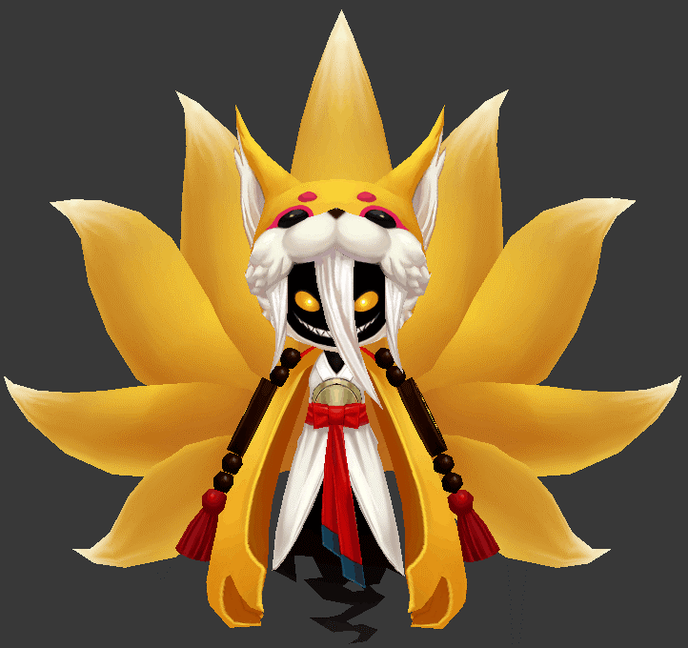
2
1
 | 属性倾向 | 法术

 | 弱点列表
 |  | 弱点1 | 胸（身体） | 元素 | -
 |  |  | Body | 弱点血量 | 无限
 |  |  |  | 本体/铠甲 | 本体
 |  |  |  | 受伤比 | 100%
 |  |  |  | AI可选 | 是
 |  |  |  | 初始状态 | 正常状态1
 |  |  |  | 弱点提示
 |  |  |  |  | 本体 | Default

 |  | 弱点2 | 头（身体） | 元素 | -
 |  |  | Head | 弱点血量 | 无限
 |  |  |  | 本体/铠甲 | 本体
 |  |  |  | 受伤比 | 150%
 |  |  |  | AI可选 | 是
 |  |  |  | 初始状态 | 隐藏(显示mesh)
 |  |  |  | tips提示（隐藏）
 |  |  |  |  | 猜猜我在哪 | Find me
 |  |  |  | tips提示（显示）
 |  |  |  |  | 弱点 | Weakness
 |  |  |  |  |  |  |  |  | 动作 | 施法音效 | 命中音效
 |  | boss技能1 | 三连斩 | 攻击敌方单体，造成3次xx%法攻火法术伤害 |  |  |  |  | bossJiuweihu1
 |  | boss技能2 | 喷火 | 攻击敌方群体，造成xx%法攻火法术伤害 |  |  |  |  | bossJiuweihu2
 |  | boss技能3 | 回光返照 | 给自己回复XX%法攻的血量 |  |  |  |  | bossJiuweihu3

 |  | AI
 |  |  | 技能1至3优先级由低到高
 |  |  | 1.保底使用技能1
 |  |  | 2.每3回合使用技能2
 |  |  | 3.每15回合使用技能3

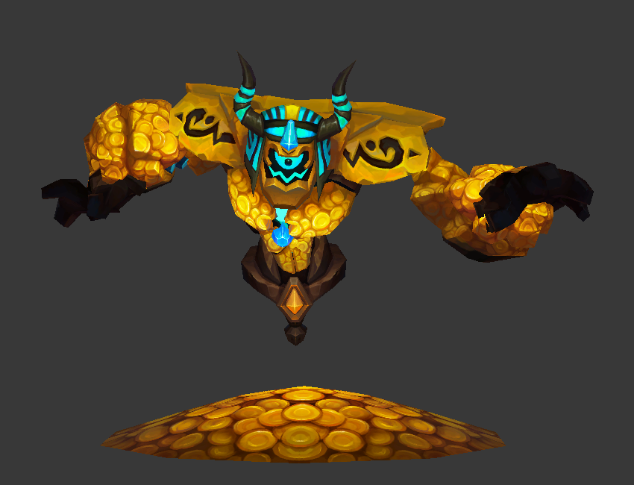
2
1
黄金之灵
 | Id | bossmidasigongHuangjinzhiling1
 | 元素 | 光
 | 职责 | dps |  |  |  |  |  |  | 、
 | 属性倾向 | 法术

 | 弱点列表
 | 状态一 | 弱点1 | 胸（身体） | 元素 | - |  | 状态二 | 弱点3 | 外壳（身体） | 元素 | -
 |  |  | Body | 弱点血量 | 无限 |  |  |  | Shell | 弱点血量 | 无限
 |  |  |  | 本体/铠甲 | 本体 |  |  |  |  | 本体/铠甲 | 本体
 |  |  |  | 受伤比 | 100% |  |  |  |  | 受伤比 | 100%
 |  |  |  | AI可选 | 是 |  |  |  |  | AI可选 | 是
 |  |  |  | 初始状态 | 正常状态1 |  |  |  |  | 初始状态 | 冻结
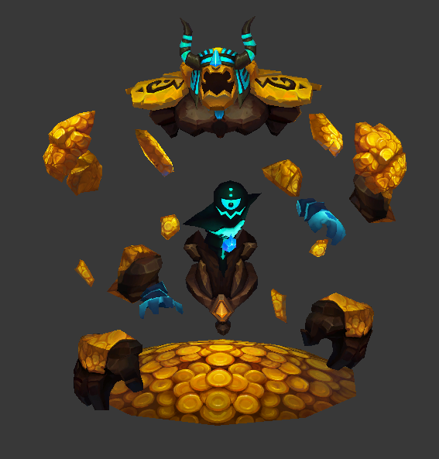
3
4
 |  |  |  | tips提示（显示） |  |  |  |  |  | tips提示（显示）
 |  |  |  |  | 本体 | Default |  |  |  |  | 本体 | Default

 |  | 弱点2 | 头（身体） | 元素 | - |  |  | 弱点4 | 精灵（身体） | 元素 | -
 |  |  | Head | 弱点血量 | 无限 |  |  |  | spirit | 弱点血量 | 无限
 |  |  |  | 本体/铠甲 | 本体 |  |  |  |  | 本体/铠甲 | 本体
 |  |  |  | 受伤比 | 150% |  |  |  |  | 受伤比 | 150%
 |  |  |  | AI可选 | 是 |  |  |  |  | AI可选 | 是
 |  |  |  | 初始状态 | 隐藏(显示mesh) |  |  |  |  | 初始状态 | 冻结
 |  |  |  | tips提示（隐藏） |  |  |  |  |  | tips提示（隐藏）
 |  |  |  |  | 猜猜我在哪 | Find me |  |  |  |  | 猜猜我在哪 | Find me
 |  |  |  | tips提示（显示） |  |  |  |  |  | tips提示（显示）
 |  |  |  |  | 弱点 | Weakness |  |  |  |  | 弱点 | Weakness

 |  |  |  |  |  |  |  |  | 动作 | 施法音效 | 命中音效
 |  | boss技能1 | 扔钱术1 | 攻击敌方单体，造成xx%物攻光法术伤害 |  |  |  |  | bossHuangjinzhiling1
 |  | boss技能2 | 扔钱术2 | 攻击敌方单体，造成xx%法攻光法术伤害 |  |  |  |  | bossHuangjinzhiling2
 |  | boss技能3 | 乾坤一掷1 | 攻击敌方群体，造成xx%物攻光法术伤害 |  |  |  |  | bossHuangjinzhiling3
 |  | boss技能4 | 乾坤一掷2 | 攻击敌方群体，造成xx%法攻光法术伤害 |  |  |  |  | bossHuangjinzhiling4

 |  | AI
 |  |  | 状态一
 |  |  | 技能1和3优先级由低到高
 |  |  | 1.保底使用技能1
 |  |  | 2.每3回合使用技能3

 |  |  | 状态二
 |  |  | 技能2和4优先级由低到高
 |  |  | 2.保底使用技能2
 |  |  | 2.每3回合使用技能4

 |  | 弱点状态变化
 |  |  | 初始状态一
 |  |  | Boss血量低于50%由状态一切换至状态二
 |  |  |  | 弱点1,2变为冻结状态
 |  |  |  | 弱点3变为正常状态1
 |  |  |  | 弱点4变为隐藏(显示mesh)

boss_jiuweihu——新增
2
1
id | 角色原画/参考图 | 弱点拆分 |  | 动作类别 | 动作名称 | 动作问题 | 动作规则 | 动作描述 | 参考图 | 动作资源名 | 是否循环 | 伴随特效描述
bosszhifuletuJiuweihu4 |  | 施法（挂接点） | 命名:e_shifa | 基础动作 | 待机 |  |  | 身体微微漂浮着左右摇晃，尾巴轻盈的漂浮上下动，双手微微抬起做准备状。 | 尾巴要出一团团，很蓬松漂浮的感觉 | daiji
 |  | 受击（挂接点） | 命名:e_shouji |  | 死亡 | 不要做得像死亡（像是击退） |  | 尾巴支撑，轻盈的向后一跳，脱离战场的感觉 |  | siwang
 |  | 头顶（挂接点） | 命名:e_jihuo |  | 胜利 |  |  | 尾巴把自己撑起来，然后双手抱胸，轻蔑的感觉。 |  | shengli |  |  | 为需要新作
 |  | 弱点1（挂接点） | 身体，挂接点名：wp_body |  | 受控 |  |  | 身体歪斜尾巴分散的摊开 |  | shoukong |  |  | 为需要看下能否复用
 |  |  |  |  | 受击 |  |  | 身体抖动，尾巴蓬松的抖动一下。 |  | shouji |  |  | 为使用已有资源
 |  |  |  |  | 出场 |  |  | 尾巴先是合着成一根，然后象开屏似得缓慢打开，同时双手，也缓慢的跟着尾巴打开的速度打开。 |  | chuchang
 |  | 弱点2（挂接点） | 头，挂接点名：wp_head | boss技能1 | 攻击敌方单体，造成3次xx%法攻火法术伤害 |  |  | 双手向前推，尾巴尖全部朝前 | 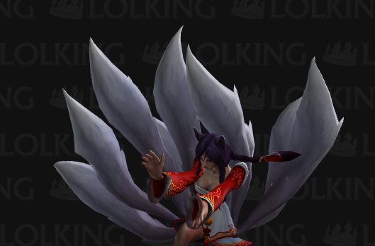 | bossJiuweihu1
 |  |  |  | boss技能2 | 攻击敌方群体，造成xx%法攻火法术伤害 |  |  | 趴在地上，胸口聚集能量，尾巴抖动像有强风吹过。 不要挡住胸和头 | 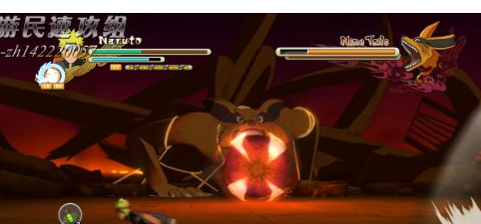 | bossJiuweihu2
 |  |  |  | boss技能3 | 给自己回复XX%法攻的血量 |  |  | 手放在头前方念咒，持续引导一会，身体轻轻漂浮，尾巴也蓬松的漂浮 | 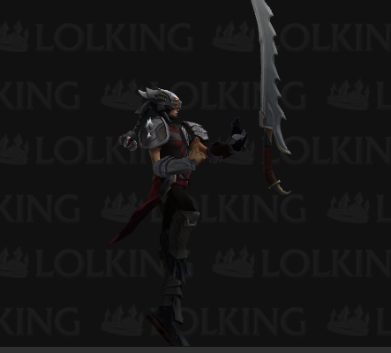 | bossJiuweihu3

boss_huangjinzhiling——新增
id | 角色原画/参考图 | 弱点拆分 |  | 动作类别 |  | 动作名称 | 动作问题 | 动作规则 | 动作描述 | 参考图 | 动作资源名 | 是否循环 | 伴随特效描述
bossmidasigongHuangjinzhiling1 |  | 施法（挂接点） | 命名:e_shifa1 | 基础动作 | 完成/完全服用 | 待机 |  |  | 可以复用 如图，双手张开 呼吸 |  | daiji1
 |  | 受击（挂接点） | 命名:e_shouji1 |  | 完成/修改服用 | 死亡 |  |  | 身上石头 散落在地 |  | siwang1
2
1
 |  | 头顶（挂接点） | 命名:e_jihuo1 |  | 完成/修改服用 | 胜利 |  |  | 复用 182- 210 双手 打开，仰天 笑 |  | shengli1
 |  | 弱点1（挂接点） | 身体，挂接点名：wp_body |  | 重新制作 | 受控 |  |  | 双手放下，歪斜身体 摇头晃脑 |  | shoukong1
 |  |  |  |  | 完成/修改服用 | 受击 |  |  | 可复用，抖动身体 |  | shouji1
 |  |  |  |  | 完成/修改服用 | 出场 |  |  | 可复用 从金币堆里面 爬出来 |  | chuchang1
 |  | 弱点2（挂接点） | 头，挂接点名：wp_head | boss技能1 | 完成/修改服用 | 攻击敌方单体，造成xx%物攻光法术伤害 |  |  | 复用 400-430 举起双臂，45帧 用力砸地 |  | bossHuangjinzhiling1
 |  |  |  | boss技能3 | 完成/修改服用 | 攻击敌方群体，造成xx%物攻光法术伤害 |  |  | 复用500-540 转圈时候打开双臂 双臂 胸前蓄力 旋转，45帧，快速旋转用力打开双手 |  | bossHuangjinzhiling3

3
4

 |  | 施法（挂接点） | 命名:e_shifa2 | 基础动作 | 完成/完全服用 | 待机 |  |  | 身上的石头 漂浮起来 |  | daiji2
 |  | 受击（挂接点） | 命名:e_shouji2 |  | 完成/修改服用 | 死亡 | 同状态1（帆爷看下行不行） |  | 石头像 身体聚集，然后爆开 散落在地上 |  | siwang2
 |  | 头顶（挂接点） | 命名:e_jihuo2 |  | 完成/修改服用 | 胜利 |  |  | 复用550-600 双手 向上举起，欢呼，漂浮的石头 无规则的转动 |  | shengli2
 |  | 弱点3（挂接点） | 躯壳，挂接点名：wp_shell |  | 重新制作 | 受控 |  |  | 挺出内在，内在的黑人歪斜低头摇晃 |  | shoukong2
 |  |  |  |  | 重新制作 | 受击 |  |  | 抖动身体 |  | shouji2
 |  |  |  |  | 完成/修改服用 | 出场 |  |  | 状态一转换状态二的动作 | 复用15-40 | chuchang2
 |  | 弱点4（挂接点） | 精灵，挂接点名：wp_spirit | boss技能2 | 完成/修改服用 | 攻击敌方单体，造成xx%法攻光法术伤害 |  |  | 蓄力时，飞石向身体靠近 旋转，45帧 小人向前打出，飞石 爆开 | 216-305 | bossHuangjinzhiling2
 |  |  |  | boss技能4 | 完成/修改服用 | 攻击敌方群体，造成xx%法攻光法术伤害 |  |  | 小人举起双手蓄力，飞石漫天飞舞，45帧 小人用力 甩开双手， 飞石顿时 停住 | 440蓄力接发出690-700 | bossHuangjinzhiling4

